Fiche de production 7000 L
Fiche de production Cuve de 5000 L |  |  |  |  |  |  |  |  |  |  |  |  |  |  |  |  | Code : PROD_EN_002
 |  |  |  |  |  |  |  |  |  |  |  |  |  |  |  |  | Version : 07
 |  |  |  |  |  |  |  |  |  |  |  |  |  |  |  |  | Création : 20/07/2021
 |  |  |  |  |  |  |  |  |  |  |  |  |  |  |  |  | Mis à jour : 14/10/2025

Produit préparé

Produit : |  |  |  | K. Mangue - Passion

DDM : | 2026-09-05 |  |  |  |  |  |  |  |  |  |  |  |  |  |  | LOT : |  | 2026-09-05

ATTENTION ERREUR DDM |  |  |  | Quantité |  |  | 33 CL |  |  |  |  | 75 CL
 |  |  |  |  |  |  | Inter | France |  | NIKO |  | X6 | X4 | NIKO X6 (saft)
 |  |  |  | Bouteilles |  |  | 0 | 5460 |  | 0 |  | 1932 | 2068 | 0
 |  |  |  | Cartons |  |  | 0 | 455 |  | 0 |  | 322 | 517 | 0
 |  |  |  | Volume (L) |  |  | 4802

Fermentation
Date | Heure | Brix |  | PH |  | °C |  |  | Goût |  | Observation |  |  |  |  |  | Matricule |  | Fin de la fermentation
2025-09-05 |  |  |  |  |  |  |  |  | OK/NOK |  |  |  |  |  |  |  |  |  | FALSE
 |  |  |  |  |  |  |  |  | OK/NOK |  |  |  |  |  |  |  |  |  | FALSE
 |  |  |  |  |  |  |  |  | OK/NOK |  |  |  |  |  |  |  |  |  | FALSE
 |  |  |  |  |  |  |  |  | OK/NOK |  |  |  |  |  |  |  |  |  | FALSE

Résultat : Conforme : |  |  |  |  |  |  |  |  |  |  |  |  |  |  | Non conforme :

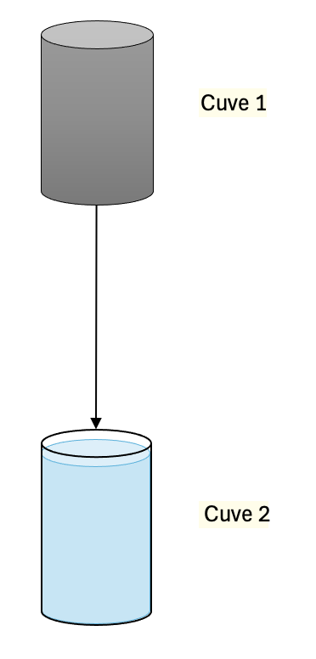
Phase 1 : Fermentation
Sucre (kg) |  |  | 182
Figues (kg) |  |  | 83
Jus de Citron (kg) |  |  | 21 |  |  | ❯❯ | Dilution
Grains |  |  | 31
Volume avant sucre |  |  | 705
Brix cible |  |  | 25.49

Volume de remplissage : |  |  | 5,202 L
Niveau de liquide : |  |  | 260 cm |  | ❯❯ | Transfert
Pression sur le bulleur : |  |  | 3 bars
Température de cuve : |  |  | 24°C

Phase 2 : Filtration
Produit : | K. Mangue - Passion
Volume filtré : |  |  |  | 3,001 L
Volume final : |  |  |  | 3,178 L
Hauteur : |  |  |  | 163 cm

Phase 3 : Remplissage
Produit : | K. Mangue - Passion
Volume total : |  |  |  | 5,179 L
Hauteur : |  |  |  | 268 cm

IMPORTANT : la hauteur totale prend en compte l'ajout des jus de l'aromatisation

 |  |  |  |  |  |  |  |  |  |  |  | Date de la production : |  |  |  |  | 5-Sep-25

Prévisions de conditionnement
Données à prendre en compte pour la production

 |  |  |  | Produit : |  |  |  | K. Mangue - Passion

 |  |  |  | Quantité |  |  | 33 CL |  |  |  |  | 75 CL
 |  |  |  |  |  |  | Inter | France |  | NIKO |  | X6 | X4 | NIKO X6 (saft)
 |  |  |  | Bouteilles |  |  | 0 | 5433 |  | 0 |  | 1922 | 2058 | 0
 |  |  |  | Cartons |  |  | 0 | 452 |  | 0 |  | 320 | 514 | 0

Conditionnement réel

 |  |  |  | Produit : |  |  |  | K. Mangue - Passion

 |  |  |  |  |  |  | 33 CL |  |  |  |  | 75 CL
 |  |  |  |  |  |  | Inter | France |  | NIKO |  | X6 | X4 | NIKO X6 (saft)
 |  |  |  | Cartons |  |  | ................................ | ................................ |  | ................................ |  | ................................ | ................................ | ................................
 |  |  |  | Palettes |  |  | ................................ | ................................ |  | ................................ |  | ................................ | ................................ | ................................
 |  |  |  | DDM |  |  | 5-Sep-26 |  |  |  |  | 5-Sep-26
 |  |  |  | Répartition en carton :
 |  |  |  | Antoine |  |  | ................................ | …............................ |  | …............................ |  | …............................ | …............................ | …............................
 |  |  |  | Ecommerce |  |  | ................................ | …............................ |  | …............................ |  | …............................ | …............................ | …............................
 |  |  |  | Tracabilité |  |  | ................................ | …............................ |  | …............................ |  | …............................ | …............................ | …............................

Remarques

Incidents

